关系图
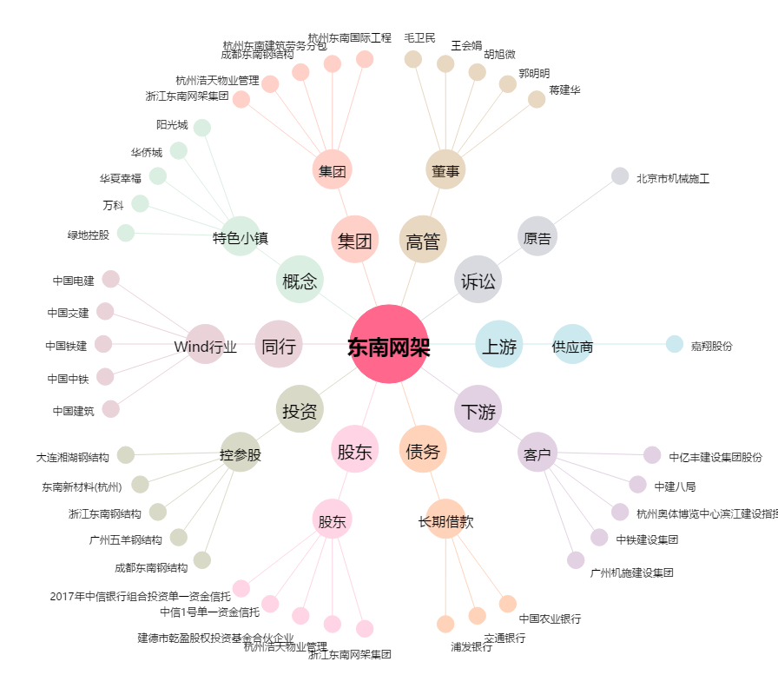
东南网架[002135.SZ] - 关系概览图

